5 年間日照時間
5 年間日照時間

 | 時点 2025(R7)年（毎年）
 | 単位 時間 |  |  |  |  |  |  |  | 偏差値 |  | 52.3
順位 |  | 都道府県名 |  | 数 値 |  |  | 順位 | 都道府県名 |  | 数 値

 |  | 0 | 全 国 |  | 2,130.4 | 0.0 | 24 | 0 | 栃 木 |  | 2,164.5
1 |  | 0 | 高 知 |  | 2,433.6 | 0.0 | 25 | 0 | 長 野 |  | 2,144.9
2 |  | 0 | 徳 島 |  | 2,411.1 | 0.0 | 26 | 0 | 東 京 |  | 2,133.6
3 |  | 0 | 大 阪 |  | 2,402.5 | 0.0 | 27 | 0 | 鹿児島 |  | 2,115.9
4 |  | 0 | 群 馬 |  | 2,393.3 | 0.0 | 28 | 0 | 山 口 |  | 2,105.9
5 |  | 0 | 兵 庫 |  | 2,370.9 | 0.0 | 29 | 0 | 宮 城 |  | 2,092.9
6 |  | 0 | 和歌山 |  | 2,364.7 | 0.0 | 30 | 0 | 福 岡 |  | 2,086.5
7 |  | 0 | 山 梨 |  | 2,353.3 | 0.0 | 31 | 0 | 滋 賀 |  | 2,082.2
8 |  | 0 | 静 岡 |  | 2,351.8 | 0.0 | 32 | 0 | 奈 良 |  | 2,081.3
9 |  | 0 | 岡 山 |  | 2,341.4 | 0.0 | 33 | 0 | 島 根 |  | 2,076.4
10 |  | 0 | 宮 崎 |  | 2,339.3 | 0.0 | 34 | 0 | 長 崎 |  | 2,052.8
11 |  | 0 | 香 川 |  | 2,326.9 | 0.0 | 35 | 0 | 京 都 |  | 2,040.5
12 |  | 0 | 三 重 |  | 2,285.6 | 0.0 | 36 | 0 | 石 川 |  | 1,991.9
13 |  | 0 | 愛 知 |  | 2,275.6 | 0.0 | 37 | 0 | 鳥 取 |  | 1,959.3
14 |  | 0 | 広 島 |  | 2,271.7 | 0.0 | 38 | 0 | 福 井 |  | 1,932.6
15 |  | 0 | 岐 阜 |  | 2,262.6 | 0.0 | 39 | 0 | 福 島 |  | 1,927.5
16 |  | 0 | 神奈川 |  | 2,259.9 | 0.0 | 40 | 0 | 富 山 |  | 1,906.1
17 |  | 0 | 茨 城 |  | 2,257.4 | 0.0 | 41 | 0 | 沖 縄 |  | 1,854.4
18 |  | 0 | 大 分 |  | 2,252.3 | 0.0 | 42 | 0 | 北海道 |  | 1,826.3
19 |  | 0 | 埼 玉 |  | 2,231.6 | 0.0 | 43 | 0 | 新 潟 |  | 1,803.8
20 |  | 0 | 佐 賀 |  | 2,196.2 | 0.0 | 44 | 0 | 岩 手 |  | 1,772.9
21 |  | 0 | 愛 媛 |  | 2,188.0 | 0.0 | 45 | 0 | 山 形 |  | 1,752.9
22 |  | 0 | 熊 本 |  | 2,184.4 |  | 46 | 0 | 青 森 |  | 1,725.5
23 |  | ◎ | 千 葉 |  | 2,178.9 | 0.0 | 47 | 0 | 秋 田 |  | 1,563.3
年間日照時間
北海道 | 1826.3
青 森 | 1725.5
岩 手 | 1772.9
宮 城 | 2092.9
秋 田 | 1563.3
山 形 | 1752.9
福 島 | 1927.5
茨 城 | 2257.4
栃 木 | 2164.5
群 馬 | 2393.3
埼 玉 | 2231.6
千 葉 | 2178.9
東 京 | 2133.6
神奈川 | 2259.9
新 潟 | 1803.8
富 山 | 1906.1
石 川 | 1991.9
福 井 | 1932.6
山 梨 | 2353.3
長 野 | 2144.9
岐 阜 | 2262.6
静 岡 | 2351.8
愛 知 | 2275.6
三 重 | 2285.6
滋 賀 | 2082.2
京 都 | 2040.5
大 阪 | 2402.5
兵 庫 | 2370.9
奈 良 | 2081.3
和歌山 | 2364.7
鳥 取 | 1959.3
島 根 | 2076.4
岡 山 | 2341.4
広 島 | 2271.7
山 口 | 2105.9
徳 島 | 2411.1
香 川 | 2326.9
愛 媛 | 2188
高 知 | 2433.6
福 岡 | 2086.5
佐 賀 | 2196.2
長 崎 | 2052.8
熊 本 | 2184.4
大 分 | 2252.3
宮 崎 | 2339.3
鹿児島 | 2115.9
沖 縄 | 1854.4

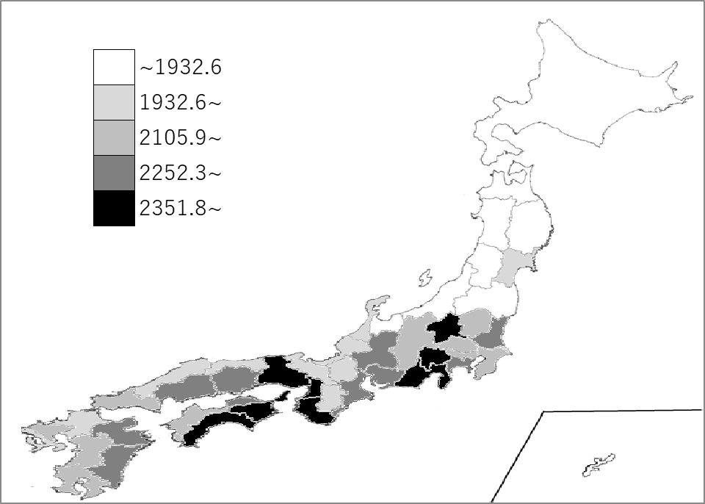
千葉県の推移
令和3年 | 2169.9 | 10
令和4年 | 2025.1 | 30
令和5年 | 2345.7 | 9
令和6年 | 2131.7 | 19
令和7年 | 2178.9 | 23

《備 考》 ・資料出所 気象庁 注）主として都道府県庁所在地の数値で、全国値は、各都道府県値の単純平均値です。

